상품제안서
국산 모던 크로스에코백 | 상품코드: S45572

 |  |  |  |  |  |  | 02-713-8555 | www.synergygift.co.kr
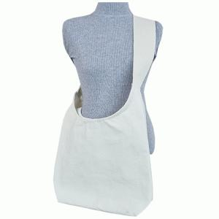

【상세/제작정보】 | - 디지털 인쇄에는 흰색 잉크가 없습니다.<br>- 기본 인쇄 사이즈는 20*17cm입니다.<br> (인쇄 사이즈가 클 경우는 문의 주세요)<br>* 빼다 인쇄 시 인쇄비 변동 있습니다(문의별도)<br>- 종이케이스 포장 시 1박스당 50개씩 들어갑니다.

【인쇄/포장옵션】 | 실크, 풀칼라 / OPP(비닐)

【공급단가】 | 수량 | 200~ | 500~ | 1,000~ | 3,000~ | 10,000~
*VAT별도 | 단가 | 3,180원 | 3,010원 | 2,860원 | 2,790원 | 2,740원

【상품 URL】 | https://www.synergygift.co.kr:443/src/goods_detail.php?gdno=45572

